数值
红包扫雷数值

一.设计说明

1.在红包扫雷中玩家有盈利次数多，负盈利数量高的特点

2.由于配合使用机器人，所以玩家的输赢其实就是系统的负输赢

3.由于系统会抽取明税，所以实际调控时会是一个动态平衡的系统，以抽取用户的服务费为主要目标

4.由于纯随机下用户盈利几率高，所以在红包扫雷中库存会设置相对小的数值，保证系统收益

5.抢红包和发红包的收益有部分会转化成彩金

二.抢包金额基础规则

若红包个数为X,则从（0，1）之间随机X次得到X个随机数，根据权重得到X个数，总和为红包金额

由于红包金额为2位小数，所以先根据权重得到X-1个数，最后一个数由减法直接算出

最终得到X个红包的分别金额，在用户抢红包时，会随机抽取一个金额发给玩家

每个红包最小金额为0.01，若尾包根据减法得到0则从前面中随机一个减少0.01，尾包金额=0.01

 | 举例：
 |  | 用户发一个红包，金额为20，红包总数为10

 | 序号 | 随机数 | 计算金额
 | 1 | 2 | 0.08 |  | 先随机9
 | 2 | 29 | 1.12 |  | 后减法1
 | 3 | 56 | 2.17
 | 4 | 78 | 3.02
 | 5 | 50 | 1.93
 | 6 | 85 | 3.29
 | 7 | 29 | 1.12
 | 8 | 80 | 3.09
 | 9 | 26 | 1.01
 | 10 | 82 | 3.17

 |  | 得到10个红包的分别金额

 | 纯随机时用户抽红包时会从这些金额中随机抽取一个

三.所需参数

 | 参数 | 名称 | 说明
 | N | 库存下限
 | M | 库存上限
 | S | 上限最大值
 | r1 | 偏低几率
 | r2 | 偏高几率
 | r3 | 幸运值几率
 | P | 当前库存
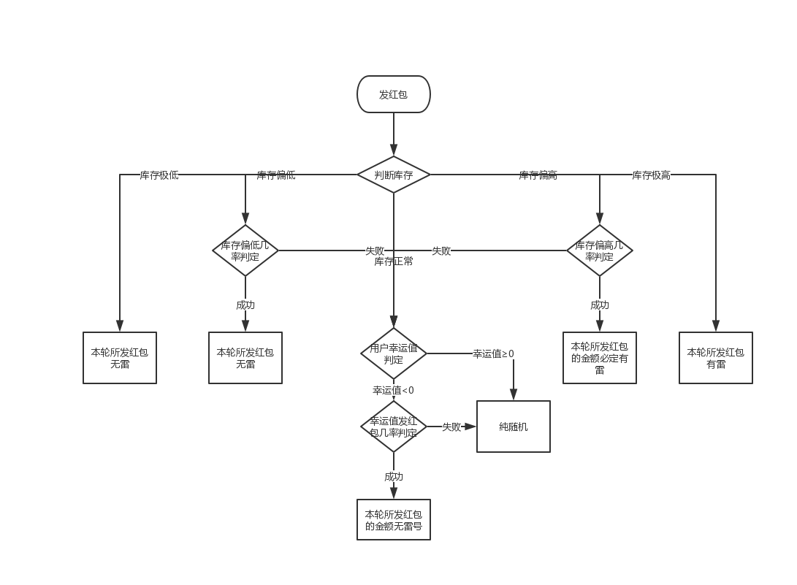
 | Q | 彩金
 | r4 | 彩金转化几率
 | RTP | 目标RTP

四.发红包调控机制

 | 发红包的初始随机金额库存调控机制仅针对真人玩家，机器人发红包的随机金额统一纯随机

1.库存正常

 | 此时M1<S<M2，红包随机金额和发放给用户纯随机，针对幸运值低的用户会有几率提高中雷几率

 | 针对幸运值小于0的用户在发红包和抢红包时会有特殊判断

 |  | case1： | 用户幸运值<0

 |  |  | 发红包
 |  |  |  | 幸运值为负的用户发红包时会进行幸运值判断，判断几率和用户当前幸运值有关

 |  |  |  |  | 用户幸运值为A

 |  |  |  |  | 判断几率=A/10*(-1)*60%

 |  |  |  | 若判定通过，则本次用户所发红包的初始随机拆分金额必定不会生成地雷数字，抢红包逻辑过程中有可能会改变

 |  |  |  | 举例：
 |  |  |  |  | 用户A幸运值为-5

 |  |  |  |  | 则判定几率=30%

 |  |  |  |  | A发红包时roll（1-100）得到25，判定通过

 |  |  |  |  | A本次发的红包位数均不为A设置的地雷数字

 |  |  |  | 若判定不通过则走正常流程纯随机抽取

 |  |  |  |  |  |  | 真实用户发红包调控判定流程图

 |  | case2： | 用户幸运值≥0

 |  |  | 发红包和抢红包

 |  |  |  | 此时发红包和抢红包均纯随机

2.库存偏低

 | 此时0<S<M1，库存偏低，真实用户在发红包时会进行抽水判定，成功则本轮发红包初始金额一定无雷

 | 若判定失败则走库存正常的流程，先幸运值判定后纯随机判定

 | 抽水几率=(M1-S)/M1*20%

 | 库存越低，几率越高

3.库存极低

 | 此时S≤0，真实用户发红包随机金额必定无雷

4.库存偏高几率

 | 此时M1<S<M2,库存偏高，真实用户发红包先进行放水判定，成功则本轮发包金额中一定有雷

 | 若判定失败则走库存正常的流程，先幸运值判定后纯随机判定

 | 放水几率=(S-M1)/(M2-M1)*20%

 | 库存越高，抽水几率越高

5.库存极高

 | 此时S≥M2，库存极高，真实用户发红包的随机金额中至少有一个为地雷

五.抢红包调控机制

1.库存正常时

 | 此时M1<S<M2，抢红包的随机金额会纯随机发放，针对幸运值低的用户会有几率提高中雷几率

 | 幸运值为负的用户抢红包时如果不是尾包则会进行幸运值判断，

 |  | 用户幸运值为A

 |  | 判断几率=A/10*(-1)*60%

 | 若判定通过，则本次用户抢红包时若红包剩余抢包金额有雷号金额则必定抽中，若无则生成一个雷号金额，剩余金额重新随机

 | 注：如果抢的是幸运值为负的用户所发红包（通过判定尾号无雷），也会调整金额

 | 若判定不通过则走正常流程纯随机抽取

2.库存偏低

 | 此时0<S<M1，库存偏低，真实用户抢红包时如果不是尾包则会进行抽水判定，成功则本次必定中雷，失败则进入库存正常时的普通流程

 | 抽水判定几率=(M1-S)/M1*35%

 | 库存越低玩家中雷的几率越高

 | 当抽水判定成功时，用户的抽取金额必定变雷，剩余金额重新随机

3.库存极低

 | 此时S≤0，真实用户抢红包只要不是尾包必定会中雷

4.库存偏高

 | 此时M1<S<M2,库存偏高，真实用户抢红包先进行放水判定，成功则抽取的非尾包必定无雷

 | 若判定失败则走库存正常的流程，先幸运值判定后纯随机判定

 | 放水几率=(S-M1)/(M2-M1)*35%

 | 库存越高，抽水几率越高

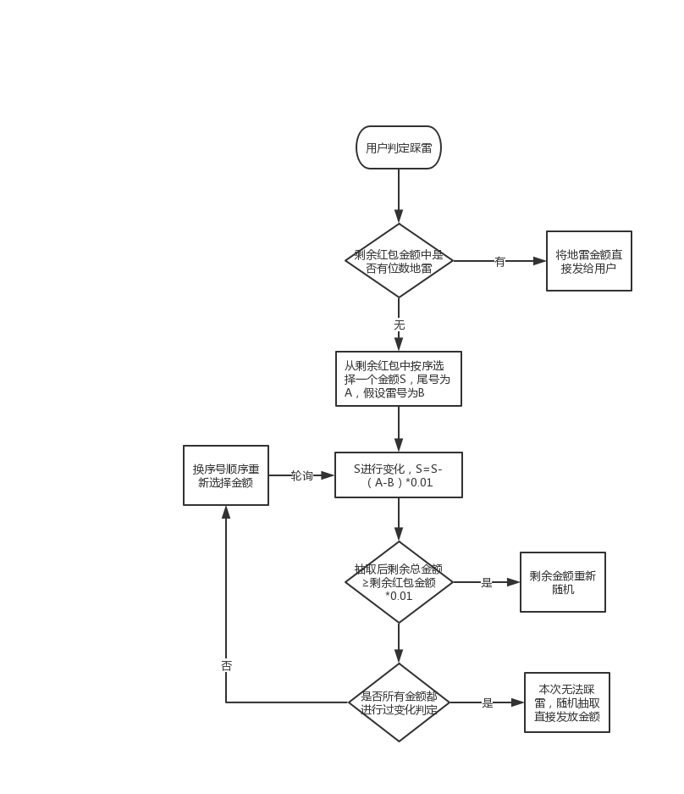

5.额外说明

 | 抢红包判定中雷仅在非尾包的时候进行判定

六.彩金

1.彩金是用户抽到特定排列的数字会获得的奖励

2.真实用户和机器人玩家均有机会获得彩金

3.彩金有初始值，每当有用户盈利超过2时，会从服务费中抽取盈利部分的0.5%加入彩金池

 |  | 实际获得 | 95%
 |  | 服务费 | 4.50%
 |  | 彩金 | 0.50% |  | 这里的用户盈利包括发红包和抢红包盈利的情况

4.彩金结算是在红包之外的奖励，真人用户和机器人玩家均有机会获得

5.当用户幸运值<0时，如果出现彩金金额则强制修改金额（保证剩余红包均值>0.01的情况下） |  |  |  |  |  | 几率

6.彩金余额会一直保存，重启服务器等操作也不会重置

